рівень1
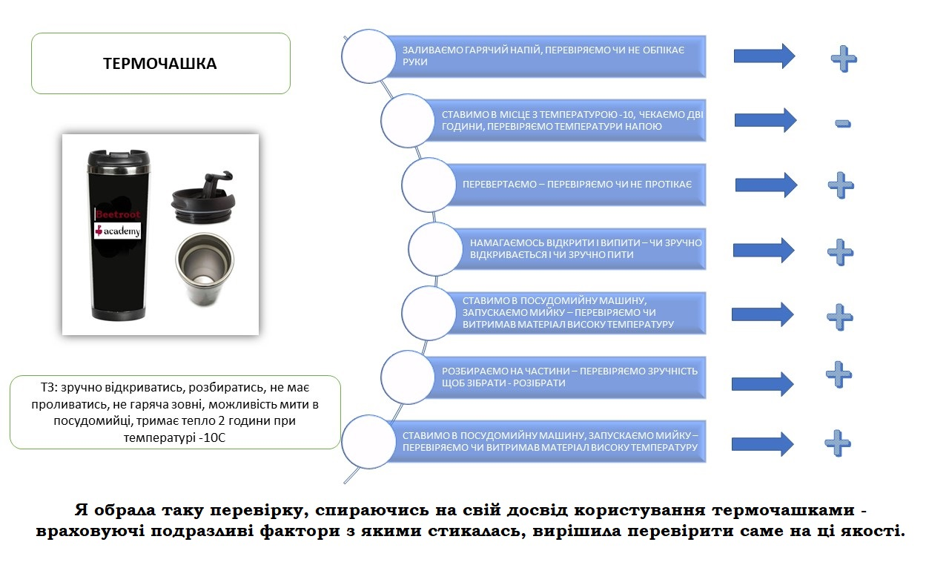

Верифікація - це коли всі завдання виконані вірно і пройшли перевірку.
Валідація - це коли продукт на основі попередніх завдань пройшов перевірку і працює вірно.

рівень2
Компанії | плюси | мінуси
Продуктова | стабільна робота в одній компанії | робота з одним продуктом
 | націленість на кінцевого споживача | залежність від розвитку компанії і її стану на ринку (компанія збанкрутувала - ти без роботи)
 |  | робота на зп в незалежності від кількості роботи
Стартап | максимальне залучення до прийняття рішень | високий рівень стресу, бо ти вболіваєш за свою команду
 | багатозадачність, колективна робота | високий рівень закриття компаній
 | можливість навчання
Аутсорс | різноманітність сфер, продуктів... | залежність від замовлень - не має замовлень, не має прибутку
 | робота за чітким планом та визначена вартість | орієнтованість на бажання замовника, а не на продукт
 | більше можливостей для самовдосконалення | часто стислі строки виконання замовлення
Аутстаф | різноманітність компаній, проєктів, сфер бізнесу | новачки не мають попиту, адже клієнт бажає професіонала і не витрачає час на навчання
 | пряме спілкування із замовником унеможливлює непорозуміння через передачу інформації через посередників | багато часу йде на спілкування з клієнтом, який може взагалі не розумітися в технічних аспектах

Приклад невдалої валідації:

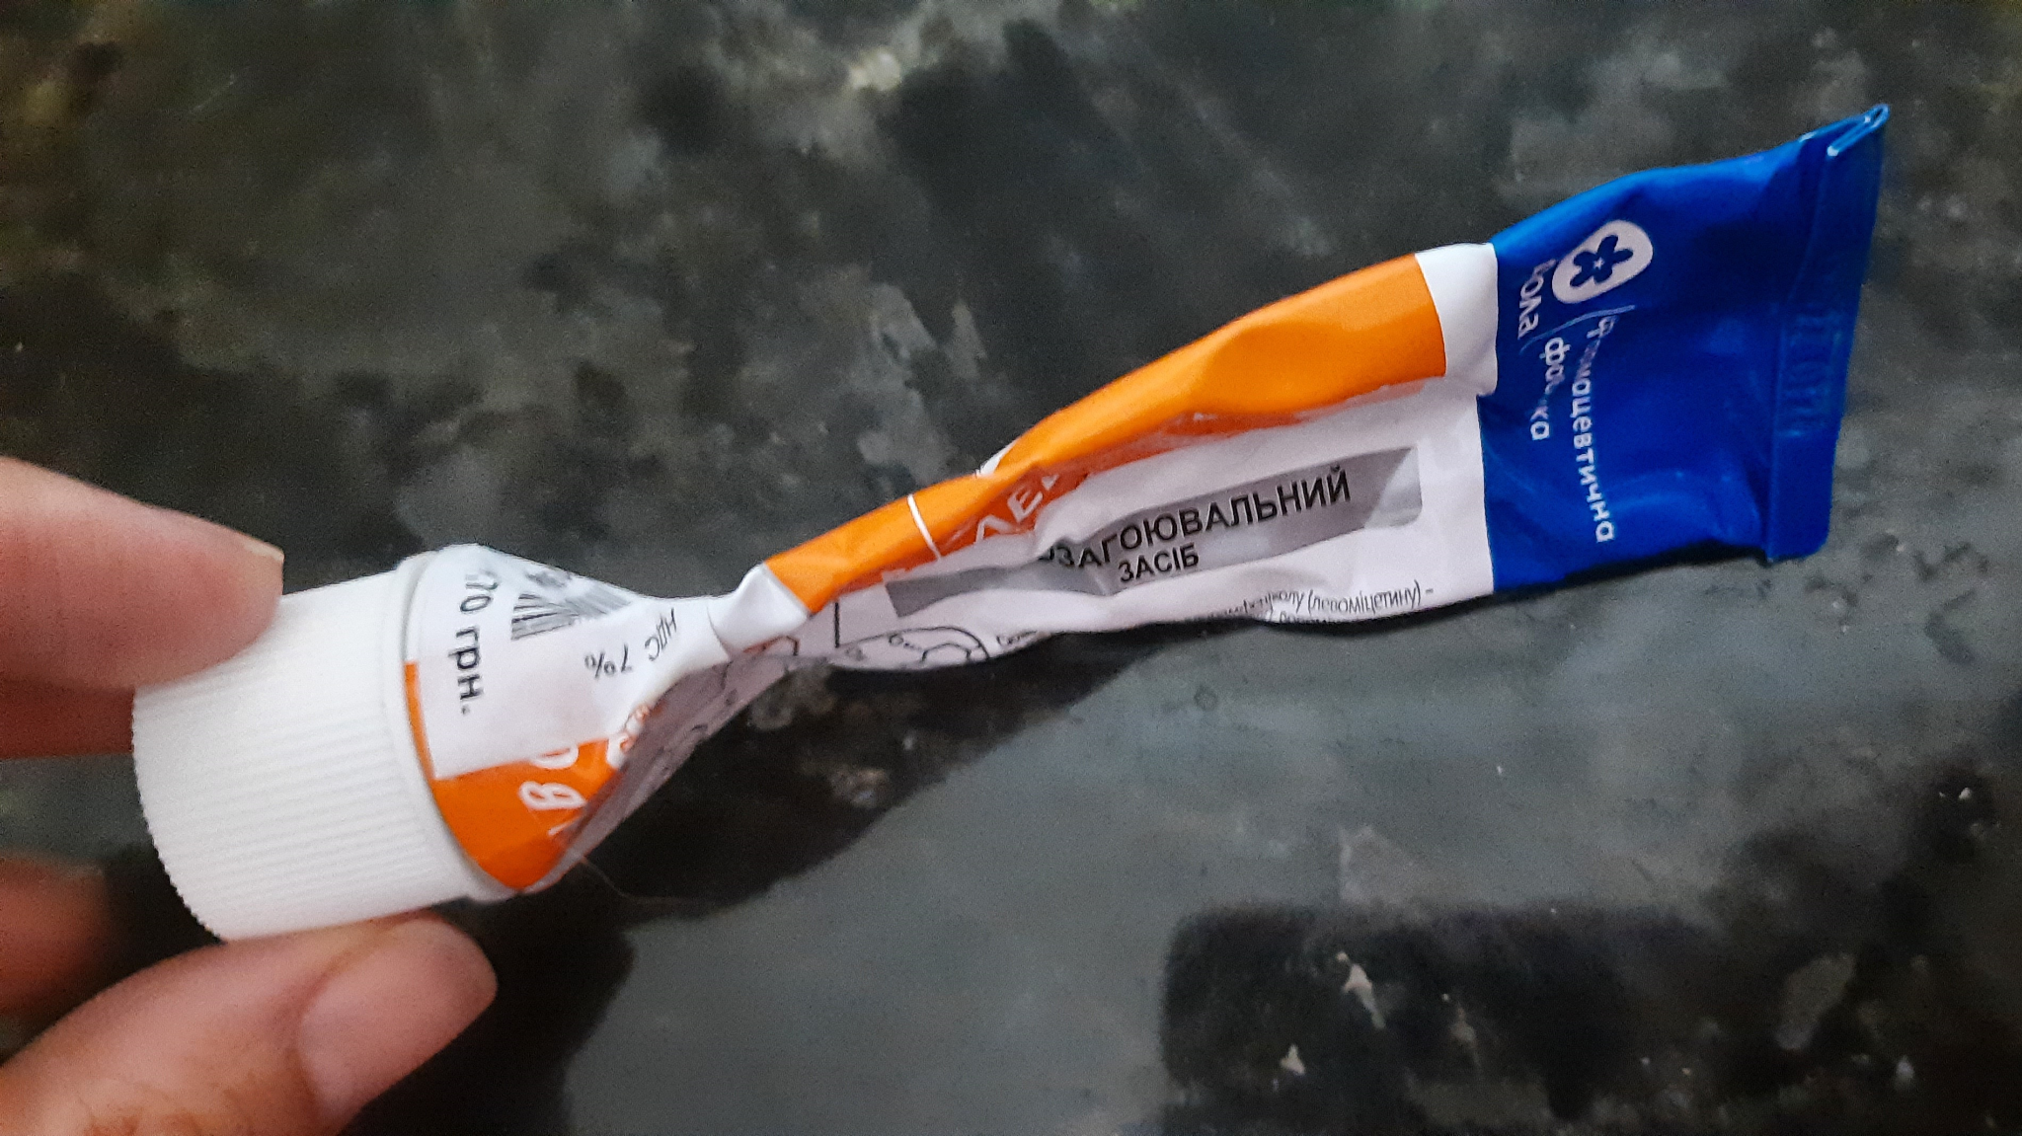
нещодавно стикнулась з такою продукцією - антисептична мазь. Виконує всі свої функції - состав працює (тобто скоріш за все, всі умови верифіковані), але у використанні дуже не зручна в зв'язку з невдало вибраним матеріалом упаковки (на фото)

Або ще один варіант: программа від Міносвіти - електронний щоденник: проблема з авторизацією нового користувача в веб версії (програма не розпізнає свій же код для підтвердження ел.пошти) , але в мобільній версії працює.

